상품제안서
라인 리갈패드 A5 스티커 | 상품코드: F26358

 |  |  |  |  |  |  | 02-412-0044 | www.easy1.co.kr
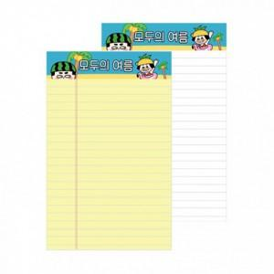

【상세/제작정보】 | 스티커인쇄 별도문의 * 노트색상 : 노랑(+0) / 흰색(+100) * 노트인쇄 : 스티커인쇄(컬러4도) (+0원)

【인쇄/포장옵션】 | / OPP(비닐)

【공급단가】 | 수량 | 100~ | 300~ | 500~ | 1,000~ | 3,000~
*VAT별도 | 단가 | 1,100원 | 1,080원 | 1,060원 | 1,020원 | 970원

【상품 URL】 | https://dev.easy1.co.kr:443/src/goods_detail.php?gdno=26358

